Sheet1
超级皖·合肥VS淮南城市PK赛活动物料清单
序 号 | 区域 | 名称／Name | 描述／Description | 数量／Qty | 单位／Company | 单价／Unite Price | 天数/数量 | 金额／Total | 示意图 | 备注
1 | 罍街北区 | 宣传桁架 | 5*3m宣传桁架（含喷绘）*1个 | 15.00 | 平方 |  | 1.00 | 0.00
2 | 注水道旗 | 注水道旗 | 5m注水道旗 | 30.00 | 个 |  | 1.00 | 0.00
3 | 促销海报 | 促销海报 | 60*90cm，铜版纸印刷*50张 | 50.00 | 张 |  | 1.00 | 0.00
4 | 品鉴区 | 品鉴区 | 长条桌（1.8*0.6*0.75m）*12张 | 12.00 | 张 |  | 1.00 | 0.00
5 |  |  | 长条桌画面围档（1.8*0.75m*12个） | 16.20 | 平方 |  | 2.00 | 0.00
6 |  |  | 贵宾椅*4把 | 4.00 | 把 |  | 1.00 | 0.00
7 | 代金券 | 代金券 | 代金券（120克双胶纸印刷16*8cm，双面印刷*1000张） | 1000.00 | 张 |  | 1.00 | 0.00
8 |  |  | 代金券代付费用（5元面值*1000张） | 1.00 | 项 |  | 1.00 | 0.00 |  | 此项报价总和为：5000元固定代付费用+代付服务费，据实结算。
9 | 促销商户 | 促销商户 | / | 1.00 | 项 |  | 1.00 | 0.00 |  | 此项报价总和为：3300元固定代付费用+代付服务费，据实结算。
10 | 分装试吃盒 | 分装试吃盒 | 分装试吃盒 | 600.00 | 个 |  | 1.00 | 0.00 | 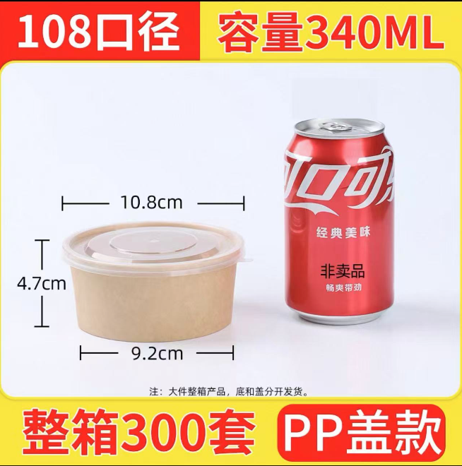
11 | 主持人 | 主持人 | 主持人（1人/2天） | 1.00 | 场 |  | 2.00 | 0.00 |  | 此项报价总和为：2000元固定代付费用（主持人（1人/2天 1000元/场）+代付服务费。
12 | 展架画面 | 展架画面 | 户外kt板：60*90cm | 0.54 | 场 |  | 1.00 | 0.00
13 | 其他 | 人员安装 | 物料安装 | 4.00 | 工 |  | 1.00 | 0.00
14 |  | 铁马 | 铁马（一片2米，共需20片） | 40.00 | 米 |  | 1.00 | 0.00
15 |  | 物料运输 | 道具物料运输 | 2.00 | 趟 |  | 1.00 | 0.00
16 | 小计： |  |  |  |  | 0.00
17 | 税金（XXX%）： |  |  |  |  | 0.00
18 | 合计： |  |  |  |  | 0.00

